关系图
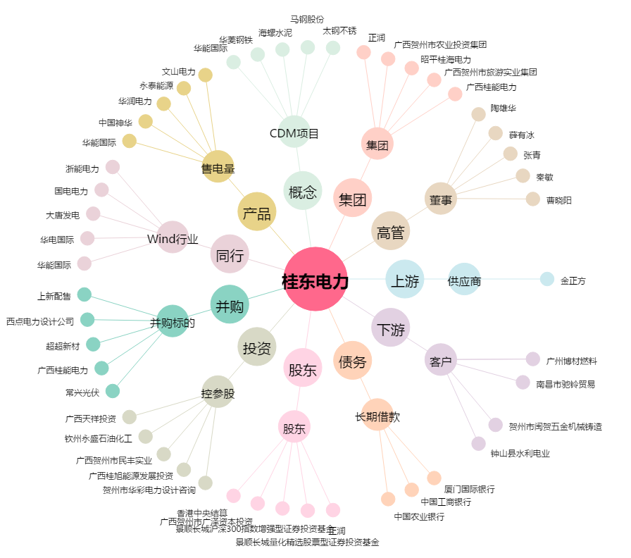
桂东电力[600310.SH] - 关系概览图

